界面图录
附录 F · 实际界面图录
截图来自本次浏览器验收；全页截图高度可能大于视口。保持图片原始宽高比。

图 F-1 桌面登录页
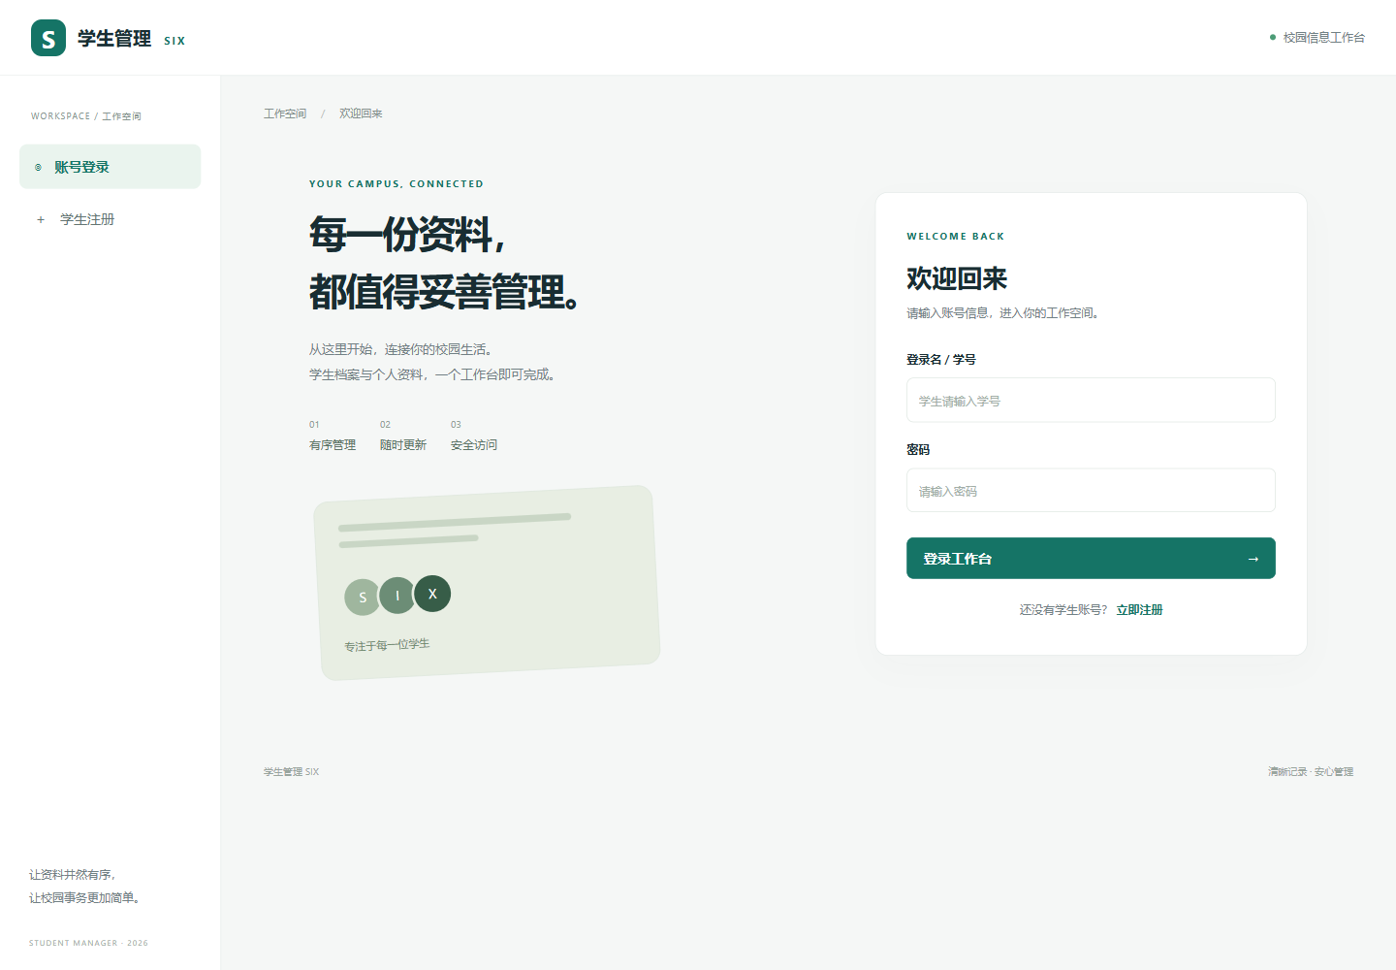

图 F-2 管理员学生列表
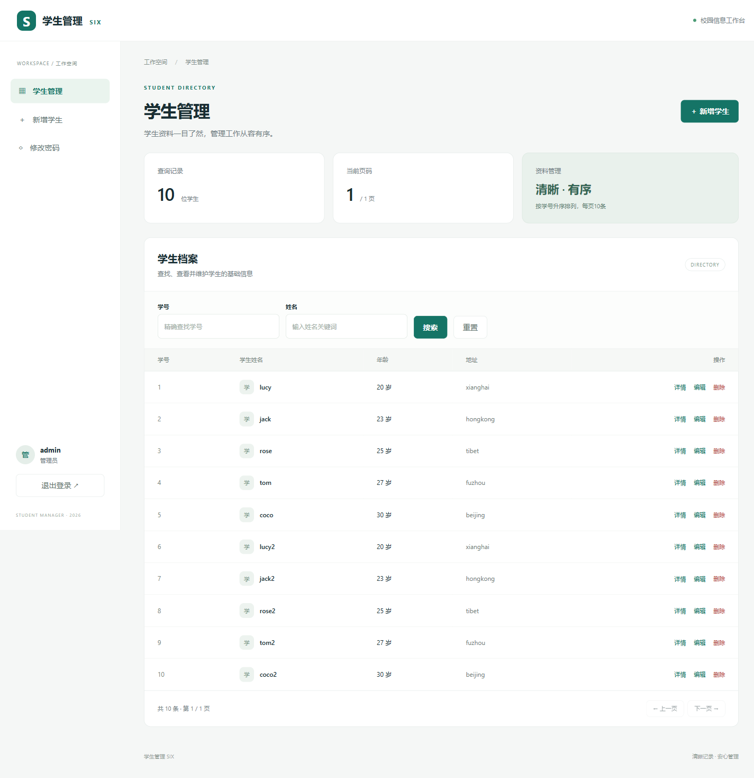

图 F-3 手机端新增表单
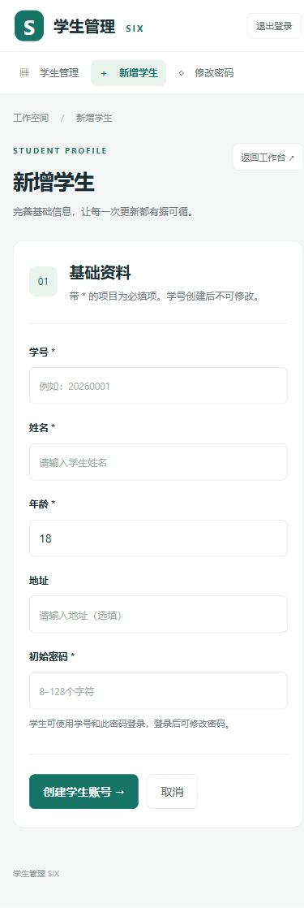

图 F-4 手机端学生列表

